申込書
申込手順
①必要事項を入力してください（設定された書式の変更はしないでください）。
②名前を付けて保存してください。例：受診申込書（貴社名or個人名）
③下記ボタンより申込フォームへアクセスのうえ、本ファイルをアップロードしてください。
←こちらをクリックすると、外部サイトへアクセスします。
申込フォームのアップロード手順
①外部サイトへアクセスしましたら、必要事項を入力の上、「次へ」をクリックしてください。
②「健康管理サービス 資料アップロード」ページが表示されますので、「資料アップロードはこちら」をクリック
します。前ページで指定した健診機関名の入った別のウインドウが開きますので、こちらに、作成された受
診申込名簿（エクセルファイル）を添付してください。
添付方法：ファイルをドラッグ＆ドロップしていただくか、「ファイルを選択するか、ドラッグ＆ドロップしてくだ
さい」という部分をクリックし、ファイルを選択してください。
※添付が完了しましたら、アップロード済ファイル+「ファイル名」が表示されますので、ご確認ください。
➂健康管理サービス 資料アップロード」ページの「アップロード確認」の「アップロードを行いました」のチェック
ボックスにチェックを入れ、申込内容の変更やキャンセル、その他連絡事項がありましたら、必要事項を
ご入力の上（ない場合は不要です）、「内容確認」をクリックしてください。
④「健康管理サービス 利用申込フォーム・確認画面」が表示されますので、内容を確認の上、「送信」をク
リックしてください。
⑤名簿（エクセルファイル）を添付したウインドウは、そのまま閉じてください。
大阪商工会議所 2023年度健康管理サービス 受診申込名簿 |  |  |  |  |  |  |  |  |  |  |  |  |  |  |  | 事務局使用欄
本サービスのホームページまたはリーフレットの「受診申込にあたって」を了承の上、以下の通り健診サービスを申し込みます。 |  |  |  |  |  |  |  |  |  |  |  |  |  |  |  | 申込番号

申請内容 |  | ー選択して下さいー |  |  | 申込日 |  |  |  | 会員／一般・特商 |  |  | 会員（会員番号は必須）
会社・団体名 |  |  |  |  |  |  |  |  | 会員番号（数字8桁未満）
 |  |  |  |  |  |  |  |  | 担当者名
申込フォーム（アップロード先）
所在地 |  | 〒

e-mail |  |  |  |  |  |  |  | TEL
①健康保険証 保険者番号 |  |  |  |  |  |  | ②健康保険証 被保険者証の記号
２カ所以上の健診機関をお申し込みされる場合は別ファイルをご作成ください。
健診機関 |  | ――健診機関を選択して下さい―― |  |  |  |  |  |  |  |  |  |  |  | 0

予約の有無 |  |  | ―選択して下さいー |  |  |  | 支払方法 |  |  | ―選択して下さいー
クーポン・共済割券 |  |  |  | 大商クーポン・共済割引券を当日、 |  |  |  |  |  |  | 円分持参します。
通信欄（検診車の手配等）
上記の「申請内容」をご選択ください。
№ | 氏名 |  | フリガナ |  | 性別 | 生年月日(西暦) | 受診コース |  | オプション希望 |  | 予約日（希望日） |  | ③保険者 番号
1
2
3
4
5
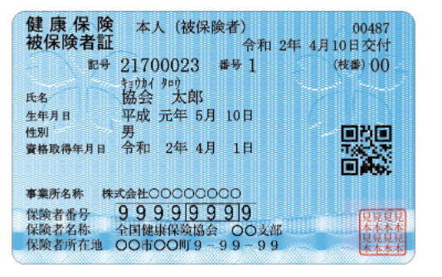
①
③
協会けんぽ補助コースを受診される場合は必ずご記入ください。
②
6
7
8 |  |  |  |  |  |  |  |  |  |  |  |  |  |  | 「健康管理サービス 資料アップロード」ページ
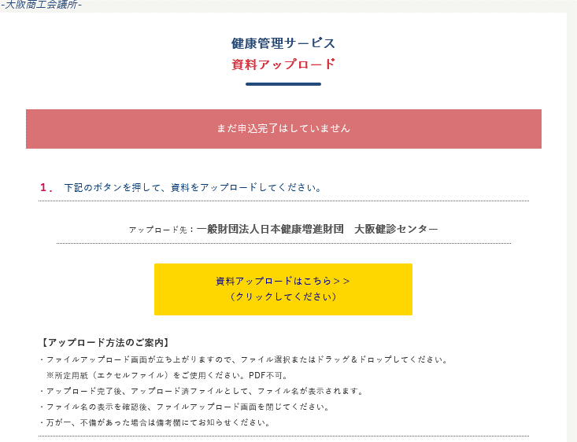
9
10
11
12
13
14
15
16
17
18
19
20
申込内容の変更があった場合は、以下の通りご申請ください。
①申請内容を「申込内容の変更・キャンセル」を選択
②変更内容を上書き、該当箇所を赤字へ変換
③本ファイルを上書き保存して、健康管理HPよりファイルをアップロード
21
22
23
24
25
26
27 |  |  |  |  |  |  |  |  |  |  |  |  |  |  | 「申込ファイル添付」ページ
予約キャンセルがあった場合は、以下の通りご申請ください。
①申請内容を「申込内容の変更・キャンセル」を選択
②受診日を「キャンセル」に上書き保存、該当箇所を赤字へ変換
③本ファイルを上書き保存して、健康管理HPよりファイルをアップロード
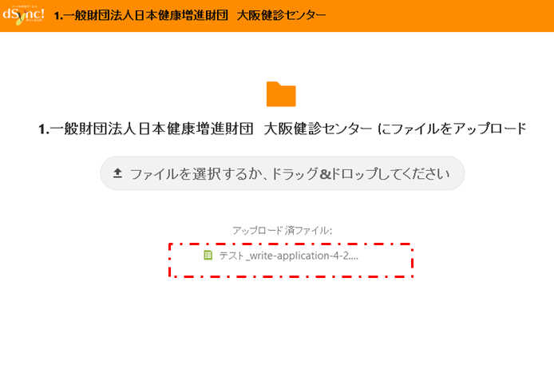
28
29
30
31
32
33
34
35
36
37
38
39
40
41
42
43
44
45
46
47
48
49
50
51
52
53
54
55
56
57
58
59
60
61
62
63
64
65
66
67
68
69
70
71
72
73
74
75
76
77
78
79
80
81
82
83
84
85
86
87
88
89
90
91
92
93
94
95
96
97
98
99
100
101
102
103
104
105
106
107
108
109
110
111
112
113
114
115
116
117
118
119
120
121
122
123
124
125
126
127
128
129
130
131
132
133
134
135
136
137
138
139
140

申込書 (記入例)
申込手順
①必要事項を入力してください（設定された書式の変更はしないでください）。
②名前を付けて保存してください。例：受診申込書（貴社名or個人名）
③下記ボタンより申込フォームへアクセスのうえ、本ファイルをアップロードしてください。
←こちらをクリックすると、外部サイトへアクセスします。
大阪商工会議所 2023年度健康管理サービス 受診申込名簿
本サービスのホームページまたはリーフレットの「受診申込にあたって」を了承の上、以下の通り健診サービスを申し込みます。

申請内容 |  | 申込内容の変更・キャンセル |  |  |  |  | 申込日 |  | 2023-11-21 |  |  |  |  | 会員／一般・特商 |  |  |  |  | 会員（会員番号は必須）
会社・団体名 |  | 株式会社大商 |  |  |  |  |  |  |  |  |  |  |  | 会員番号（数字8桁未満） |  |  |  |  | 12345678
 |  |  |  |  |  |  |  |  |  |  |  |  |  | 担当者名 |  | 大阪 太郎
申込フォーム（アップロード先）
所在地 |  | 〒 | 540-0029
 |  | 大阪市中央区本町橋2-8
①
③
協会けんぽ補助コースを受診される場合は必ずご記入ください。
②
e-mail |  | kaiin3@osaka.cci.or.jp |  |  |  |  |  |  |  |  |  |  | ＴＥＬ |  | 06-6944-6274
①健康保険証 保険者番号 |  |  | 9 | 9 | 9 | 9 | 9 | 9 | 9 | 9 | ②健康保険証 被保険者証の記号 |  |  |  | 2 | 1 | 7 | 0 | 0 | 0 | 2 | 3
２カ所以上の健診機関をお申し込みされる場合は別ファイルをご作成ください。
健診機関 |  | ③医療法人崇孝会 長堀分院 |  |  |  |  |  |  |  |  |  |  |  |  |  |  |  |  |  |  |  |  | 3
 |  | 【必須】 |  | 事前予約制のため、必ず健診機関へ予約して下さい。
予約の有無 |  |  | 予約済み |  |  |  |  |  |  |  | 支払方法 |  |  |  | 振込（手数料受診者負担）
クーポン・共済割券 |  |  |  | 大商クーポン・共済割引券を当日、 |  |  |  |  |  |  |  | 2,000 |  |  |  |  | 円分持参します。
通信欄（検診車の手配等） |  |  |  | 検診車の利用についてご相談したいです
キャンセルの場合は予約日に「キャンセル」と記入、変更の場合は書き換えて該当箇所を赤字にして下さい。
№ | 氏名 |  | フリガナ |  |  |  | 性別 | 生年月日 |  |  | 受診コース |  |  | オプション希望 |  |  | 予約日（希望日） |  |  |  | ③保険者 番号
1 | 大商 次郎 |  | ダイショウ ジロウ |  |  |  | 男 | 1999-01-06 |  |  | B |  |  |  |  |  | 2023-09-02 |  |  |  | 1
申込内容の変更があった場合は、以下の通りご申請ください。
①申請内容を「申請内容の変更・キャンセル」を選択
②変更内容を上書き、該当箇所を赤字へ変換
③本ファイルを上書き保存して、健康管理HPよりファイルをアップロード
2 | 浪速 三郎 |  | ナニワ サブロウ |  |  |  | 男 | 1965-07-18 |  |  | C-2 |  |  |  |  |  | 2023-11-11 |  |  |  | 2
3 | 本町 四郎 |  | ホンマチ シロウ |  |  |  | 男 | 1972-10-19 |  |  | D |  |  |  |  |  | 2023-10-01 |  |  |  | 3
4 | 大阪 花子 |  | オオサカ ハナコ |  |  |  | 女 | 1950-04-04 |  |  | D |  |  |  |  |  | 2023-10-01 |  |  |  | 4
5 | 梅田 澪 |  | ウメダ ミオ |  |  |  | 女 | 1992-06-23 |  |  | B |  |  |  |  |  | 2023-12-24 |  |  |  | 5
6 | 難波 由紀 |  | ナンバ ユキ |  |  |  | 女 | 1980-05-29 |  |  | D |  |  | 乳がん検査 |  |  | 2023-10-01 |  |  |  | 6
予約キャンセルがあった場合は、以下の通りご申請ください。
①申請内容を「申請内容の変更・キャンセル」を選択
②予約日を「キャンセル」に上書き、該当箇所を赤字へ変換
③本ファイルを上書き保存して、健康管理HPよりファイルをアップロード
7 | 森ノ宮 さくら |  | モリノミヤ サクラ |  |  |  | 女 | 1977-12-24 |  |  | B-1,B-4 |  |  |  |  |  | キャンセル |  |  |  | 7
8
9
10
11
12
13
14
15
16
17
18
19
20
21
22
23
24
25
26
27
28
29
30
31
32
33
34
35
36
37
38
39
40
41
42
43
44
45
46
47
48
49
50
51
52
53
54
55
56
57
58
59
60
61
62
63
64
65
66
67
68
69
70
71
72
73
74
75
76
77
78
79
80
81
82
83
84
85
86
87
88
89
90
91
92
93
94
95
96
97
98
99
100
101
102
103
104
105
106
107
108
109
110
111
112
113
114
115
116
117
118
119
120
121
122
123
124
125
126
127
128
129
130
131
132
133
134
135
136
137
138
139
140

